Cover
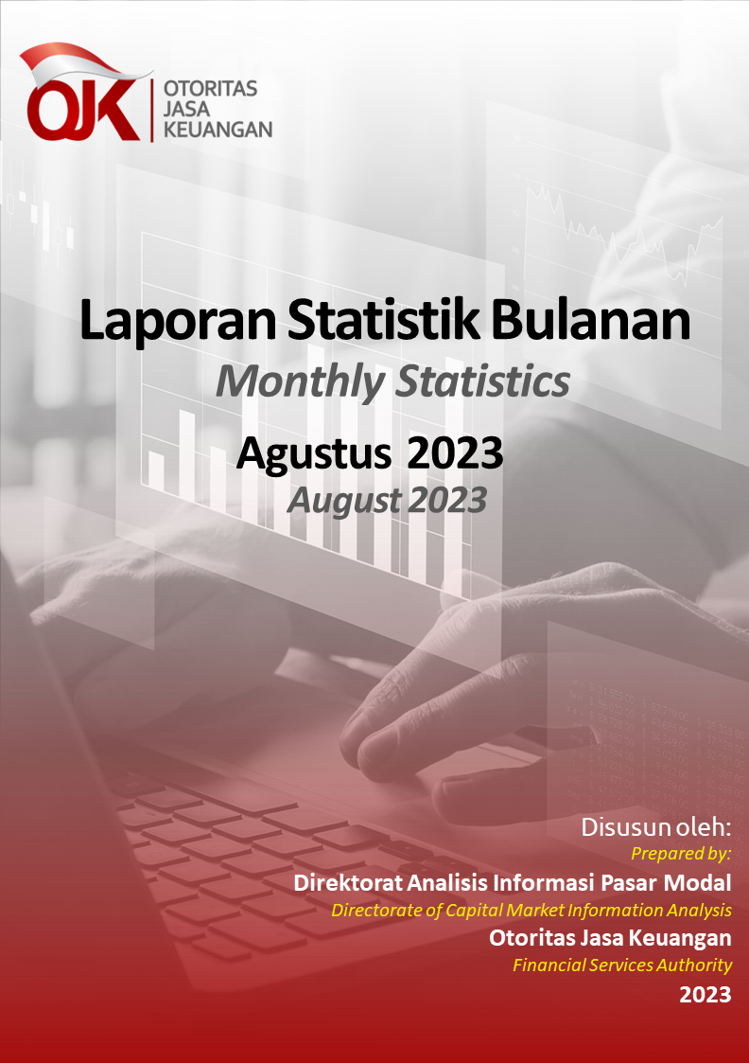
Akan diupdate dengan cover baru

Disclaimer
STATISTIK PASAR MODAL BULAN AGUSTUS 2023
CAPITAL MARKET STATISTICS IN AUGUST 2023

Disclaimer
OJK tidak bertanggung jawab atas kerugian yang ditimbulkan dari penggunaan data pada publikasi ini.
Disclaimer
OJK dalam publikasi Statistik Bulanan Pasar Modal telah berupaya memastikan kualitas data. Namun demikian, OJK tidak bertanggung jawab dalam hal terdapat ketidakakuratan atau ketidaklengkapan dalam penyajian data pada publikasi ini. OJK juga tidak bertanggung jawab atas kerugian yang ditimbulkan dari penggunaan data pada publikasi ini.
Indonesia Financial Services Authority ensures the data quality in this Monthly Capital Market Statistics. However, Indonesia Financial Services Authority is not responsible for any unfavorable result caused by data usage from this publication.
Disclaimer
OJK tidak bertanggung jawab atas kerugian yang ditimbulkan dari penggunaan data pada publikasi ini.
Disclaimer
OJK dalam publikasi Statistik Bulanan Pasar Modal telah berupaya memastikan kualitas data. Namun demikian, OJK tidak bertanggung jawab dalam hal terdapat ketidakakuratan atau ketidaklengkapan dalam penyajian data pada publikasi ini. OJK juga tidak bertanggung jawab atas kerugian yang ditimbulkan dari penggunaan data pada publikasi ini.
Indonesia Financial Services Authority ensures the data quality in this Monthly Capital Market Statistics. However, Indonesia Financial Services Authority is not responsible for any unfavorable result caused by data usage from this publication.

 | Direktorat Analisis Informasi Pasar Modal Directorate of Capital Market Information Analysis

